Sheet1
Model | Parts No. | English | Chinese | Picture
NS-100D | 16990924 | No.4 and No.5 Shapener Component | 4号和5号 磨刀石组件 | 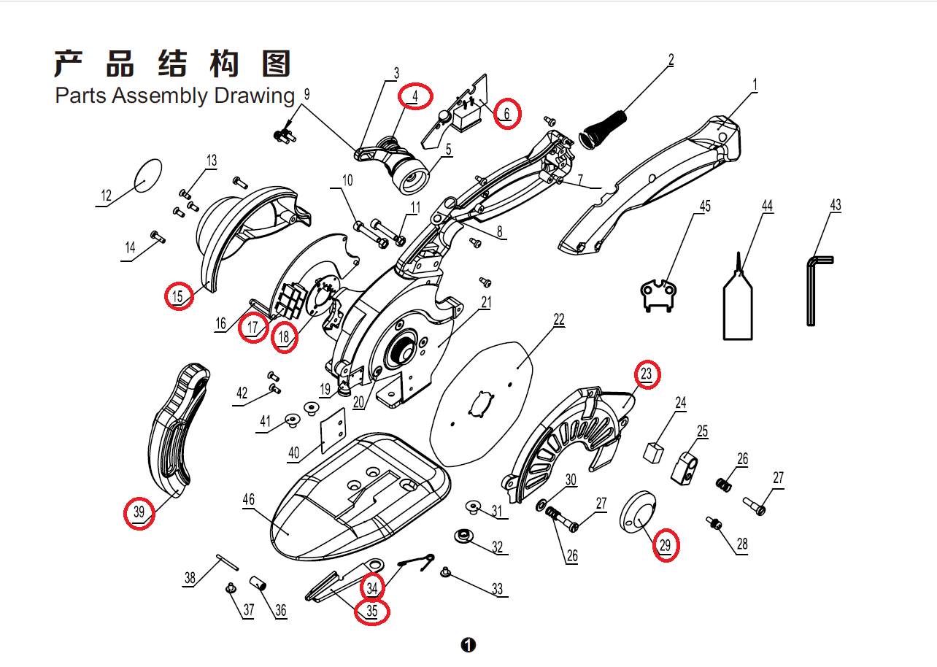
NS-100D | 08990073 | No.6 Handle Panel | 6号 手柄板
NS-100D | 09690018 | No.15 Cover | 15号 后罩
NS-100D | 05590372 | No.17 Main Control Panel | 17号 主板
NS-100D | 07990113 | No.18 Hall Panel | 18号 霍尔板
NS-100D | 09690019 | No.23 Shield | 23号 护罩
NS-100D | 04790096 | No.29 Blade Pressure Plate | 29号 刀片压盘
NS-100D | 04790097 | No.34 and No. 35 Under knife and spring | 34号和35号 下刀和下刀弹簧
NS-100D | 09990224 | No. 39 Knife Guard | 39号 护刀器
NS-100B | 05590373 | No.2 Battery | 2号 电池 | 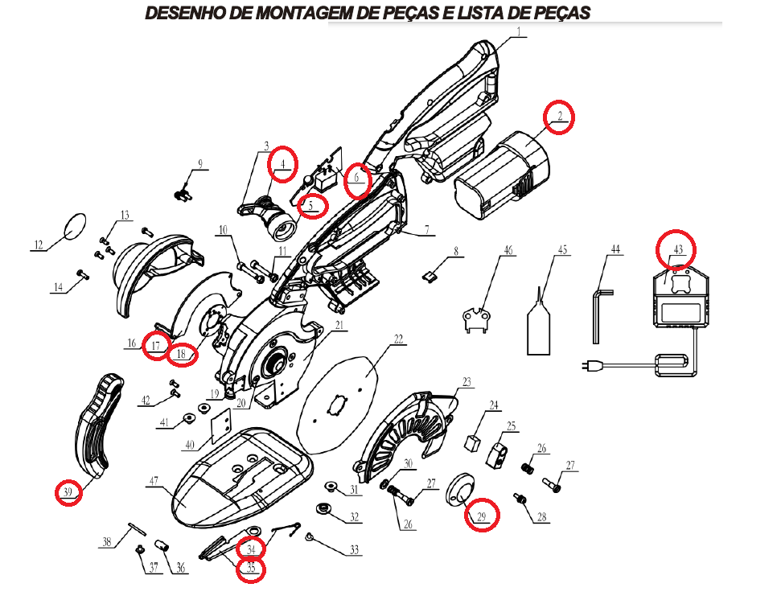
NS-100B | 16990924 | No.4 and No.5 Gring wheel and spring | 4号+5号 磨刀石组件
NS-100B | 07990114 | No.6 Button panel | 6号 按钮板
NS-100B | 05490523 | No.17 Main control panel | 17号 主控板
NS-100B | 07990115 | No.18 Hall panel | 18号 霍尔板
NS-100B | 04790099 | No.29 Blade pressure plate | 29号 刀片压盘
NS-100B | 04790098 | No.34 and No.35 Under knife and spring | 34号和35号 下刀和下刀弹簧
NS-100B | 09990225 | No.39 Knife guard | 39号 护刀器
NS-100B | 05490524 | No.43 Charger | 43号 充电器

